BDI
Instalação de splits no Bloco 17 |  |  |  | Altri Construtora LTDA
BENEFÍCIOS E DESPESAS INDIRETAS - BDI

BDI Edificações |  | BDI mero fornecimento |  | BDI Edificações |  |  | BDI mero fornecimento
Componentes do BDI | Cálculo sem CPRB | Componentes do BDI | Cálculo sem CPRB | Componentes do BDI | Cálculo sem CPRB | Alteração de percentual? | Componentes do BDI | Cálculo sem CPRB | Alteração de percentual?
 | não-desonerado |  | não-desonerado |  | não-desonerado |  |  | não-desonerado
 | % considerado |  | % considerado |  | % considerado |  |  | % considerado
AC | 3.50% | AC | 1.75% | AC | 3.50% | NÃO | AC | 1.75% | NÃO
S+G | 0.80% | S+G | 0.39% | S+G | 0.80% | NÃO | S+G | 0.39% | NÃO
R | 1.25% | R | 0.56% | R | 1.25% | NÃO | R | 0.56% | NÃO
DF | 0.76% | DF | 0.85% | DF | 0.76% | NÃO | DF | 0.85% | NÃO
L | 6.78% | L | 3.50% | L | 6.78% | NÃO | L | 3.50% | NÃO
PIS | 0.65% | PIS | 0.65% | PIS | 0.65% | NÃO | PIS | 0.65% | NÃO
COFINS | 3.00% | COFINS | 3.00% | COFINS | 3.00% | NÃO | COFINS | 3.00% | NÃO
CPRB | 0.00% | CPRB | 0.00% | CPRB | 0.00% | NÃO | CPRB | 0.00% | NÃO
ISS | 1.00% | ISS | 0.00% | ISS | 1.00% | NÃO | ISS | 0.00% | NÃO
BDI Edificações | 19.10% | BDI mero fornecimento | 11.26% | BDI Edificações | 19.10% | NÃO | BDI mero fornecimento | 11.26% | NÃO

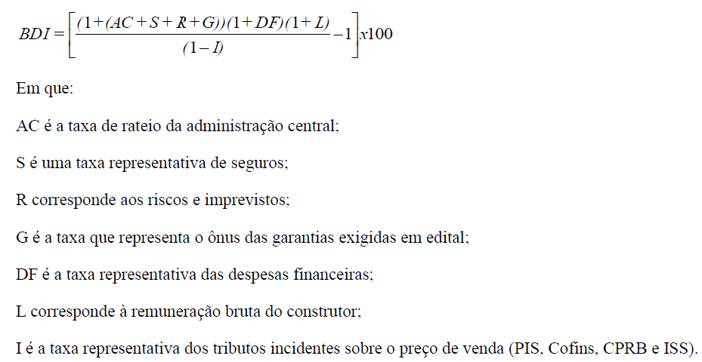

 |  |  |  | Fontes: Acórdãos 2.369/2011-TCU-Plenário e 2.622/2013-TCU-Plenário.
Fontes: Acórdãos 2.369/2011-TCU-Plenário e 2.622/2013-TCU-Plenário.

